Chi tiết địa chất
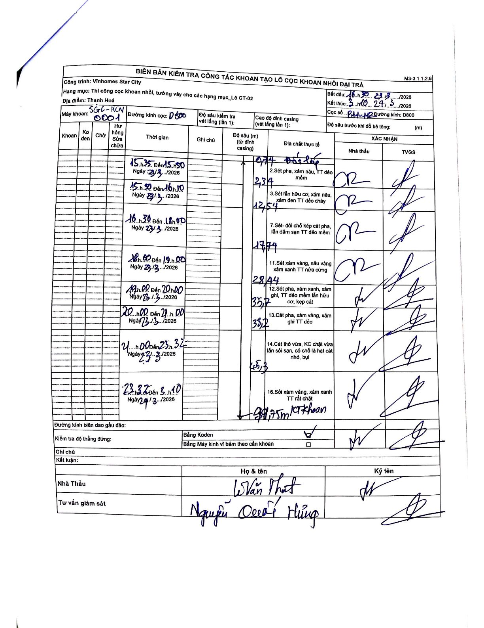
Dự án | Star City Thanh Hóa
Hạng mục | Thi công cọc khoan nhồi, tường vây cho các hạng mục_Lô CT-02
Tên bộ phận | Lô CT-02
Số hiệu cọc | P1-112
Tên Máy khoan | SGC-KCN0001
Đường kính | D800
Bắt đầu thi công | 16:30 23/03/2026
Kết thúc thi công | 03:10 24/03/2026

Địa chất TT | Đường kính | Mô tả lớp thiết kế | Từ (h) | Đến (h) | Cao độ từ | Cao độ đến | T.Gian (h) | Dài (m) | V (m/h) | Ghi chú
2 | D800 | Sét pha, xám nâu, TT dẻo mềm | 15:35 23/03/2026 | 15:50 23/03/2026 | -0.74 | -2.34 | 0.25 | 1.6 | 6.4
3 | D800 | Sét lẫn hữu cơ, xám nâu, xám đen TT dẻo chảy | 15:50 23/03/2026 | 16:10 23/03/2026 | -2.34 | -12.54 | 0.33 | 10.2 | 30.6
7 | D800 | Sét- đồi chỗ kép cát pha, lẫn dăm sạn TT dẻo mềm | 16:30 23/03/2026 | 18:00 23/03/2026 | -12.54 | -17.74 | 1.5 | 5.2 | 3.47
11 | D800 | Sét xám vàng, nâu vàng xám xanh TT nửa cứng | 18:00 23/03/2026 | 19:00 23/03/2026 | -17.74 | -28.44 | 1 | 10.7 | 10.7
12 | D800 | Sét pha, xám xanh, xám ghi, TT dẻo mềm lẫn hữu cơ, kẹp cát | 19:00 23/03/2026 | 20:00 23/03/2026 | -28.44 | -35.7 | 1 | 7.26 | 7.26
13 | D800 | Cát pha, xám vàng, xám ghi TT dẻo | 20:00 23/03/2026 | 21:00 23/03/2026 | -35.7 | -38.2 | 1 | 2.5 | 2.5
14 | D800 | Cát thô vừa, KC chặt vừa lẫn sỏi sạn, có chỗ là hạt cát nhỏ, bụi | 21:00 23/03/2026 | 23:32 23/03/2026 | -38.2 | -45.3 | 2.53 | 7.1 | 2.8
16 | D800 | Sỏi xám vàng, xám xanh TT rất chặt | 23:32 23/03/2026 | 03:10 24/03/2026 | -45.3 | -49.75 | 3.63 | 4.45 | 1.22

ẢNH BIÊN BẢN GỐC

